パンフレット1
地域密着型介護老人福祉施設第五親和園
 |  | □ | 地域密着型介護老人福祉施設第五親和園 料金表 |  |  |  |  |  |  |  |  |  | 令和６年１１月現在
 |  |  |  |  |  |  | 特定入所者サービス費 ※介護保険負担限度額認定証
 | ご利用者様に不安なくお過ごしいただけるように、ご利用者様と同じ目線に立ったコミュニケーションを心掛けています。 ご利用者様が安心・安全・心配事なく、そして楽しく過ごせる施設を心掛けています。 |  |  | 介護サービス費 |  |  | 負担 限度額 | 第1段階 | 第2段階 | 第3段階 ① | 第3段階 ② | 負担限度額なし
 |  |  |  | ※介護保険負担割合証 |  |  |  |  |  |  |  | 1割負担 | 2割負担 | 3割負担
 |  |  | 介護度 | 1割負担 | 2割負担 | 3割負担 | 居住費 | ¥880 | ¥880 | ¥1,370 | ¥1,370 | ¥2,066 | ¥2,066 | ¥2,066
 |  |  |  |  |  |  | 食費 | ¥300 | ¥390 | ¥650 | ¥1,360 | ¥1,445 | ¥1,445 | ¥1,445
□ | サービス内容 |  | 要介護3 | ¥1,438 | ¥2,876 | ¥4,314 | 1日 | ¥2,618 | ¥2,708 | ¥3,458 | ¥4,168 | ¥4,949 | ¥6,387 | ¥7,825
 | ①地域密着型介護老人福祉施設 |  |  |  |  |  | 30日 | ¥66,239 | ¥68,939 | ¥91,439 | ¥112,739 | ¥136,169 | ¥167,008 | ¥197,847
 | 入浴、排泄、食事等の介護その他日常生活上のお世話や、機能訓練、健康管理及び療養上のお世話などのサービスを提供します。 |  | 要介護4 | ¥1,522 | ¥3,044 | ¥4,566 | 1日 | ¥2,702 | ¥2,792 | ¥3,542 | ¥4,252 | ¥5,033 | ¥6,555 | ¥8,077
 |  |  |  |  |  |  | 30日 | ¥68,794 | ¥71,494 | ¥93,994 | ¥115,294 | ¥138,724 | ¥172,118 | ¥205,512
 |  |  | 要介護5 | ¥1,605 | ¥3,209 | ¥4,813 | 1日 | ¥2,785 | ¥2,875 | ¥3,625 | ¥4,335 | ¥5,116 | ¥6,720 | ¥8,324
 | ②指定短期入所生活介護事業所（ショートステイ） |  |  |  |  |  | 30日 | ¥71,244 | ¥73,944 | ¥96,444 | ¥117,744 | ¥141,174 | ¥177,017 | ¥212,860
 | 施設に短期間利用していただき、食事、入浴、その他の必要な日常生活上の支援や機能訓練などのサービスを提供します。 |  | 加算内容
 |  |  | サービス提供体制強化加算Ⅲ／日 |  |  |  | 6 | 単位 | 療養食加算／食事回数 |  |  |  | 6 | 単位
 |  |  | 看護体制加算Ⅰイ／日 |  |  |  | 12 | 単位 | 排せつ支援加算Ⅰ／月 |  |  |  | 10 | 単位
□ | 施設の特徴 |  | 看護体制加算Ⅱイ／日 |  |  |  | 23 | 単位 | 排せつ支援加算Ⅱ／月 |  |  |  | 15 | 単位
 | ①入所者様の個性や生活リズムを尊重 |  | 科学的介護推進体制加算Ⅰ／月 |  |  |  | 40 | 単位 | 排せつ支援加算Ⅲ／月 |  |  |  | 20 | 単位
 | 第五親和園は、定員２９名の地域密着型介護老人福祉施設で三つのユニット（９名・１０名・１０名）で構成されています。 入所者様の居室については、一人一部屋の個室となっているため、入所者様の個性や生活リズムを尊重し安心して日々の生活を送っていただけるよう、プライバシーへの配慮を行っています。 また、入所者様が共同生活室やセミパブリックスペースに集まり、皆さんで一緒に食事をしたり、日中お茶を飲みお喋りをしながら楽しい時間を共有してもらうことで、入所者様同士の顔なじみの関係が築ける空間となるよう配慮しています。 |  | 褥瘡マネジメント加算Ⅰ／月 |  |  |  | 3 | 単位 | 褥瘡マネジメント加算Ⅱ／月 |  |  |  | 13 | 単位
 |  |  | 協力医療機関連携加算／月 |  |  |  | 100 | 単位 | 新興感染症等施設療養費／日（最大5日） |  |  |  | 240 | 単位
 |  |  | 高齢者施設感染対策向上加算Ⅰ／月 |  |  |  | 10 | 単位 | 特別通院送迎加算／月 |  |  |  | 594 | 単位
 |  |  | 生産性向上連携加算Ⅱ／月 |  |  |  | 10 | 単位 | 外泊時費用／日（最大12日） |  |  |  | 246 | 単位
 |  |  | 生活機能向上連携加算Ⅱ／月 |  |  |  | 200 | 単位 | 初期加算／日（最大30日） |  |  |  | 30 | 単位
 |  |  | 介護職員処遇改善加算（Ⅱ）所定単位数の136/1000 |  |  |  |  |  |  |  |  |  |  | 単位
 |  |  | ※上記の金額は介護保険単位を個別算定し円換算したものです。合計算定した実際の支払金額と誤差を生じることがあります。
 |  |  | ※加算内容の項目 |  |  | については料金表の金額に含まれています。
 | ②少しでも入所する前と同じ日々の生活が送れるような雰囲気づくり | □ | 指定短期入所生活介護事業所第五親和園 料金表 |  |  |  |  |  |  |  |  |  | 令和６年１１月現在
 | 入所者様の生活のリズムに合わせるとともに、自力でできることは見守り、またどうしてもできないところはスタッフがサポートをさせてもらうことで、少しでも入所する前と同じ日々の生活が送れるような雰囲気づくりに取り組んでいます。 施設内は少人数単位のユニットで構成されていますので、明るくアットホームな雰囲気の中、入所者様同士のコミュニケーションそして入所者様とスタッフのコミュニケーションが築けることを何よりも大切にしています。 |  |  |  |  |  | 特定入所者サービス費 ※介護保険負担限度額認定証
 |  |  |  | 介護サービス費 |  |  | 負担 限度額 | 第1段階 | 第2段階 | 第3段階 ① | 第3段階 ② | 負担限度額なし
 |  |  |  | ※介護保険負担割合証 |  |  |  |  |  |  |  | 1割負担 | 2割負担 | 3割負担
 |  |  | 介護度 | 1割負担 | 2割負担 | 3割負担 | 居住費 | ¥880 | ¥880 | ¥1,370 | ¥1,370 | ¥2,066 | ¥2,066 | ¥2,066
 |  |  |  |  |  |  | 食費 | ¥300 | ¥600 | ¥1,000 | ¥1,300 | ¥1,445 | ¥1,445 | ¥1,445
 |  |  | 要支援1 | ¥621 | ¥1,242 | ¥1,863 | 1日 | ¥1,801 | ¥2,101 | ¥2,991 | ¥3,291 | ¥4,132 | ¥4,753 | ¥5,374
 |  |  | 要支援2 | ¥766 | ¥1,531 | ¥2,297 |  | ¥1,946 | ¥2,246 | ¥3,136 | ¥3,436 | ¥4,277 | ¥5,042 | ¥5,808
 | ③排泄介助の技術向上 |  | 要介護1 | ¥821 | ¥1,641 | ¥2,461 |  | ¥2,001 | ¥2,301 | ¥3,191 | ¥3,491 | ¥4,332 | ¥5,152 | ¥5,972
 | 介護の仕事の中で一番重要な介助とも言われるのが「排泄介助」です。 排泄介助は、排泄のお手伝いをするだけではなく、皮膚や排泄物の状態を確認することでその方の体調を把握するための大切な役割も持っています。 また、陰部や臀部などが清潔に保たれずにいると、健康にも悪影響を及ぼすこともあります。 第五親和園では、介護サービスにおいて特に排泄介助に注目し、入所者様に施設内でより清潔で快適な日々を過ごしてもらおうと、花王プロフェショナル・サービス様のご協力により、オムツの基本的な知識とオムツ装着の技術などの講義を開催してもらい、受講したスタッフには「おむつマイスター」として認定していただくことで、スタッフ自らの排泄介助の技術が向上するよう取り組んでいます。 |  | 要介護2 | ¥898 | ¥1,796 | ¥2,693 |  | ¥2,078 | ¥2,378 | ¥3,268 | ¥3,568 | ¥4,409 | ¥5,307 | ¥6,204
 |  |  | 要介護3 | ¥984 | ¥1,967 | ¥2,951 |  | ¥2,164 | ¥2,464 | ¥3,354 | ¥3,654 | ¥4,495 | ¥5,478 | ¥6,462
 |  |  | 要介護4 | ¥1,063 | ¥2,126 | ¥3,189 |  | ¥2,243 | ¥2,543 | ¥3,433 | ¥3,733 | ¥4,574 | ¥5,637 | ¥6,700
 |  |  | 要介護5 | ¥1,142 | ¥2,283 | ¥3,425 |  | ¥2,322 | ¥2,622 | ¥3,512 | ¥3,812 | ¥4,653 | ¥5,794 | ¥6,936
 |  |  | 加算内容
 |  |  | サービス提供体制強化加算Ⅲ／日 |  |  |  | 6 | 単位 | 送迎加算／回（片道送迎） |  |  |  | 184 | 単位
 |  |  | 生産性向上連携加算Ⅱ／月 |  |  |  | 10 | 単位 | 口腔連携強化加算／月 |  |  |  | 50 | 単位
 |  |  | 生活機能向上連携加算Ⅱ／月 |  |  |  | 200 | 単位 |  |  |  |  |  | 単位
 |  |  | 介護職員処遇改善加算（Ⅱ）所定単位数の136/1000 |  |  |  |  |  |  |  |  |  |  | 単位
 |  |  | ※上記の金額は介護保険単位を個別算定し円換算したものです。合計算定した実際の支払金額と誤差を生じることがあります。
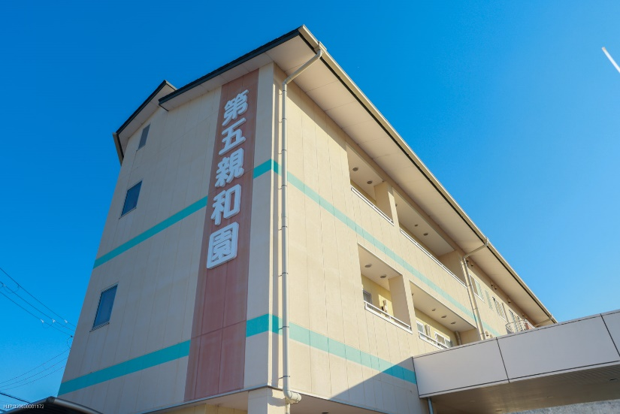
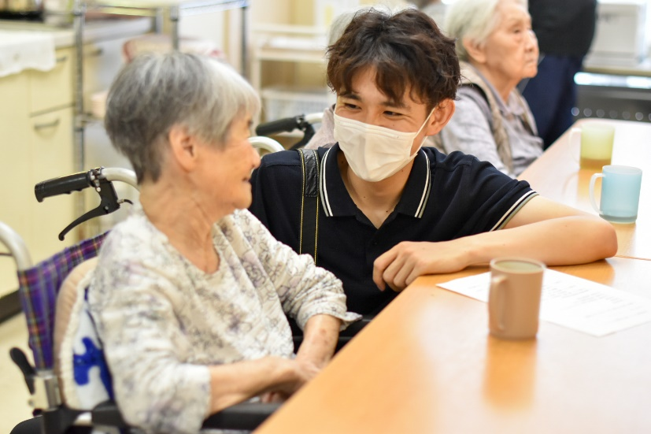
 |  |  | ※加算内容の項目 |  |  | については料金表の金額に含まれています。
 |  | □ | 介護保険負担限度額認定証
 |  |  | 介護保険施設やショートステイを利用する際の食費や居室費などの自己負担を軽減することができる制度を
 |  |  | 利用するための証明書です。お住いの市区町村の介護保険担当窓口に必要な書類を提出して
 |  |  | 申請します。
 |  | □ | 高額介護サービス費
 |  |  | 1カ月に支払った利用者負担の合計が負担限度額を超えた場合、超えた分が払い戻される制度です。
 |  |  | 負担限度額は所得や世帯構成などにより異なります。対象となるのは介護サービス費となります。
 |  | □ | 社会福祉法人等による利用者負担軽減制度
 |  |  | 低所得で生活が困難な方が介護保険サービスを利用する際に利用者負担額を軽減することができる制度です。
 |  |  | お住いの市区町村の介護保険担当窓口に必要な書類を提出して申請します。
 |  |  | 軽減される費用については介護サービス費、食費、居住費があります。認定証に記載されている内容が軽減
 |  |  | 対象となります。

パンフレット2
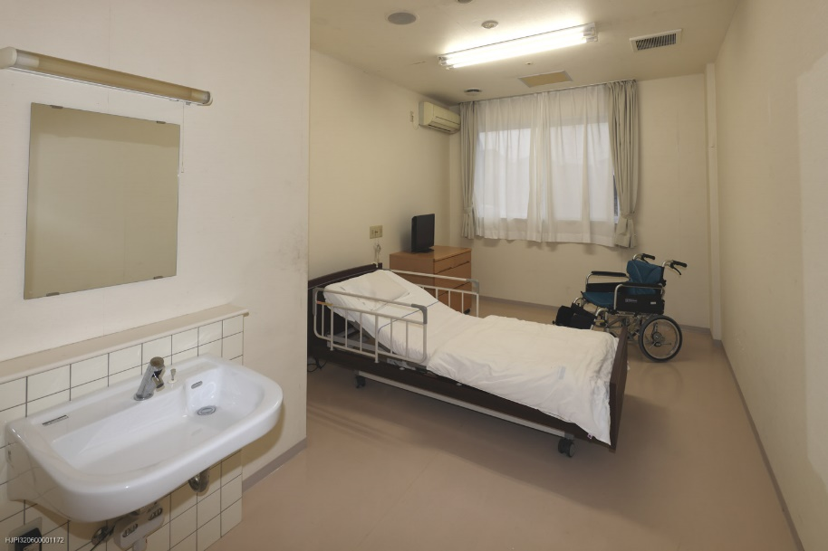
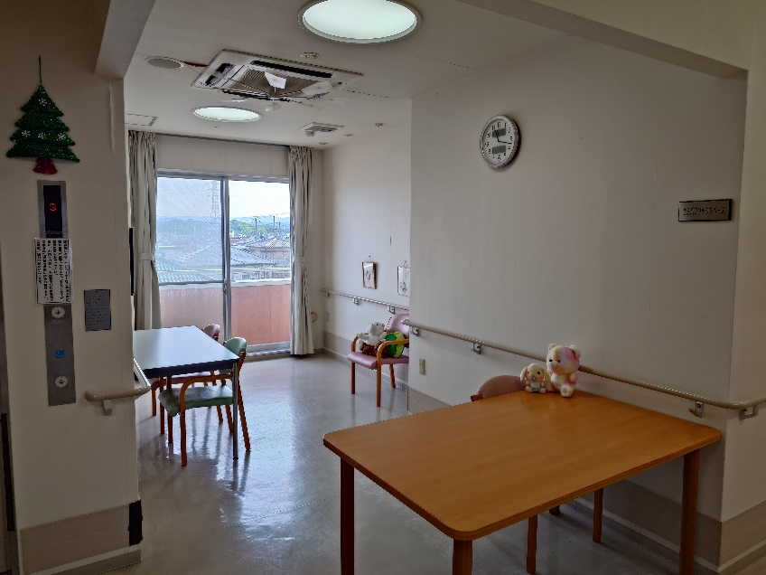
 |  |  |  |  | □ | 第五親和園 受け入れ基準
□ | 施設風景 |  |  |  |  |  |  |  |  |  | 令和６年１１月現在
 |  |  |  |  |  | 1 | 喀痰吸引 | △ | 日勤帯のみの対応となります。

 |  |  |  |  |  | 2 | 気管切開 | ×

 |  |  |  |  |  | 3 | 酸素療法 | ○

 |  |  |  |  |  | 4 | 点滴 | ×

 |  |  |  |  |  | 5 | ポート管理 | ×

 |  |  |  |  |  | 6 | 中心静脈栄養 | ×

 |  |  |  |  |  | 7 | 胃ろう注入 | ○ | 最大３名まで対応できます。注入回数１日２回。

 |  |  |  |  |  | 8 | 経鼻経管栄養 | ×

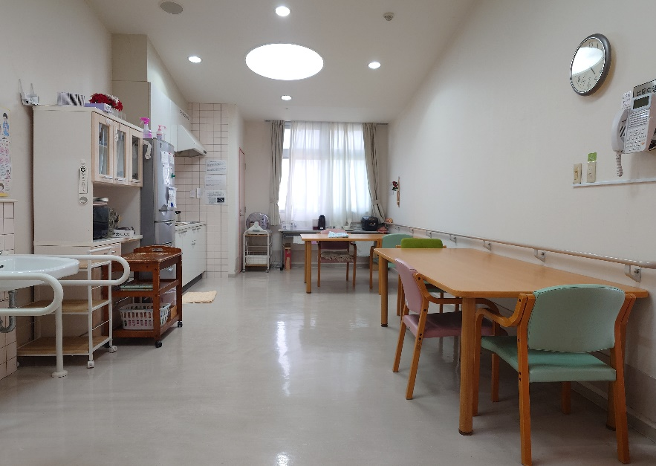
 |  |  |  |  |  | 9 | 創傷・褥瘡処置 | △ | 褥瘡が重症化している場合は対応できません。
 |  | □ | 施設の概要
 |  |  |  |  |  | 10 | 糖尿病管理（血糖測定・インスリン注射） | △ | 看護師勤務時間内の管理なら対応可能です。最大３名。
 |  |  | 定員／４１名（入所２９名・短期入所１２名）
 |  |  |  |  |  | 11 | 導尿 | △ | 日勤帯のみの対応となります。
 |  |  | 居室／ユニット型個室
 |  |  |  |  |  | 12 | 膀胱留置カテーテル | ○
 |  |  | 共同施設／共同生活室
 |  |  |  |  |  | 13 | 膀胱瘻 | ○
 |  |  | セミパブリックスペース
 |  |  |  |  |  | 14 | ストマ管理 | ○
 |  |  | 浴室（一般浴槽・特殊浴槽）
 |  |  |  |  |  | 15 | ウロストマ管理 | ○
 |  | □ | 職員体制
 |  |  |  |  |  | 16 | 透析・シャント管理 | △ | 対応方法、送迎時間などによります。
 |  |  | 管理者
□ | 施設平面図 |  |  |  |  | 17 | 内服化学療法 | ○
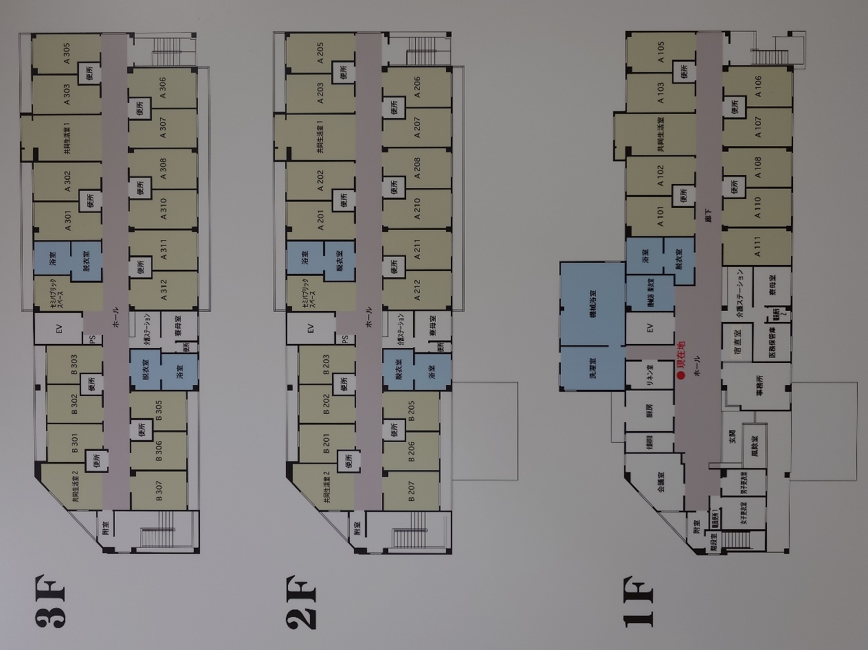
 |  |  | 医師（委託医：嶋病院医師）
 |  |  |  |  |  | 18 | 終末期・看取り | ×
 |  |  | 生活相談員
 |  |  |  |  |  | 19 | 感染症 | △ | 感染症の対応内容によります。１名まで対応可。
 |  |  | 介護支援専門員
 |  |  |  |  |  | 20 | 暴言・暴力・迷惑行為・セクハラ | △ | ショートスティでのお試し利用（一カ月程度）からとなります
 |  |  | 看護職員
 |  |  |  |  |  | 21 | 精神疾患 | △ | 寝たきりの方のみとなります。
 |  |  | ユニットリーダー
 |  |  |  |  |  | 22 | 徘徊 | △ | 他者の居室などに入られない方のみとなります。
 |  |  | 介護職員
 |  |  |  |  |  | 23 | 夜間不眠 | △ | 迷惑行為がない方のみとなります。
 |  |  | 機能訓練指導員
 |  |  |  |  |  | 24 | 転倒リスクが高い | ○
 |  |  | 事務員
 |  |  |  |  |  | 25 | 介護拒否が強い | ○
 |  | □ | 協力医療機関
 |  |  |  |  |  | 26 | 身元引受人なし | △ | 緊急時に対応して頂く方が必ず必要となります。
 |  |  | 医療法人杏林会 嶋病院
 |  |  |  |  |  | 27 | 食事制限 | △ | 通常食のみ。医師から指示のある食事対応はできません。
 |  |  | 社会福祉法人恩賜会 済生会和歌山病院
 |  |  |  |  |  | 28 | 飲酒 | △ | 施設管理となります。晩酌程度なら対応可能です。自由に飲酒することはできません。
 |  |  | 社会医療法人三車会 貴志川リハビリテーション病院
 |  |  |  |  |  | 29 | 喫煙 | △ | 施設管理となります。自由に吸いに行くことはできません。
 |  |  | 特定医療法人旭会 和歌浦病院
 |  |  |  |  |  | ＊​その他症状等におきましては随時ご相談承りますので、お気軽にお問い合わせください。
 |  |  | 医療法人清真会 海南歯科診療所
 |  |  |  |  | □ | 利用問い合わせ先
 |  |  | 田村眼科 |  |  | 地域密着型介護老人福祉施設第五親和園・指定短期入所生活介護事業所第五親和園
 |  |  |  |  |  | 和歌山県和歌山市杭ノ瀬432番地3
 |  |  | 岡本皮フ科 | など |  | 平日：８時４５分～１７時４５分
 |  |  |  |  |  | 電話：０７３－４７４５５５３ 携帯：０９０－７９６７－４８６５ |  |  |  | 担当：生活相談員 西川 琢哉

